Узб
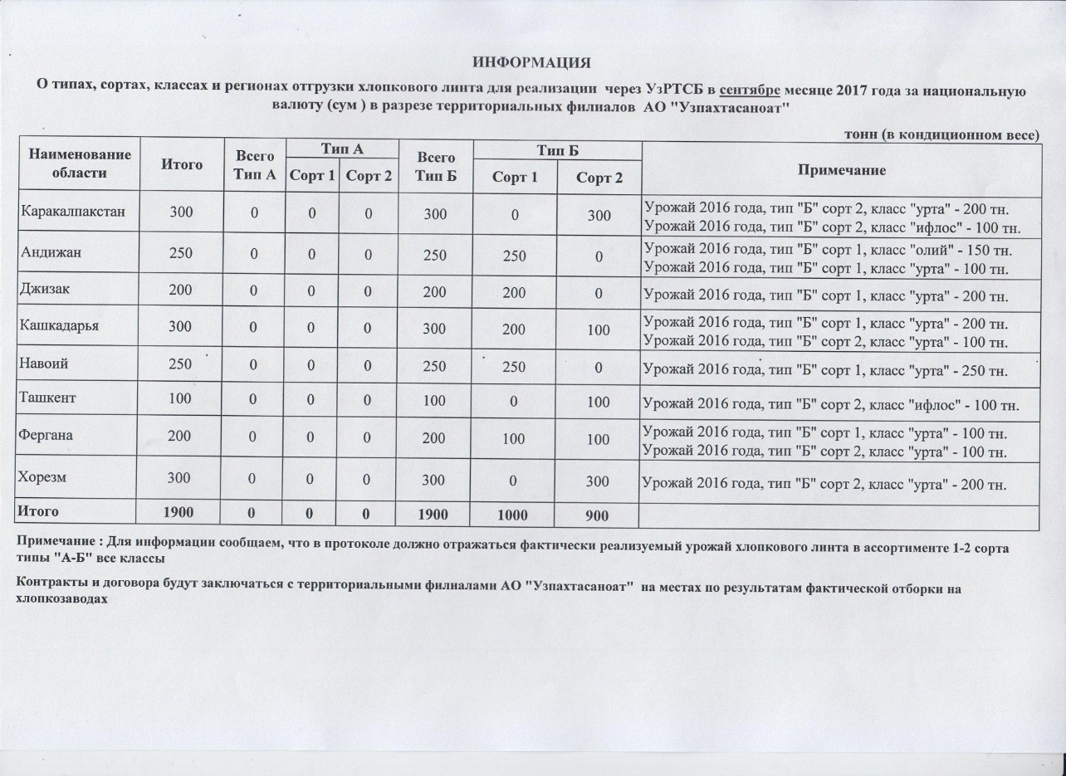
2017 йил сентябрь ойида "Узпахтасаноат" АЖ томонидан биржа савдоларига сотувга қўиладиган пахта момиғи маҳсулотини миқдорлари ЖАДВАЛИ
 |  |  |  |  |  |  |  | тонн
Худуд номи | Жами | Жами А Тур | А Тур |  | Жами Б Тур | Б Тур |  | Изоҳ
 |  |  | 1 нав | 2 нав |  | 1 нав | 2 нав
Каракалпакстан | 300 | 0 | 0 | 0 | 300 | 0 | 300 | 2016 йил хосили, тур "Б" 2 нав, синф "урта" - 200 тн. 2016 йил хосили, тур "Б" 2 нав, синф "ифлос" - 200 тн.
Андижан | 250 | 0 | 0 | 0 | 250 | 250 | 0 | 2016 йил хосили, тур "Б" 1 нав, синф "олий" - 150 тн. 2016 йил хосили, тур "Б" 1 нав, синф "утра" - 100 тн.
Джизак | 200 | 0 | 0 | 0 | 200 | 200 | 0 | 2016 йил хосили, тур "Б" нав 1, синф "урта" - 200 тн.
Кашкадарья | 300 | 0 | 0 | 0 | 300 | 200 | 100 | 2016 йил хосили, тур "Б" нав 1, синф "урта" - 200 тн. 2016 йил хосили, тур "Б" нав 2, синф "урта" - 100 тн.
Навоий | 250 | 0 | 0 | 0 | 250 | 250 | 0 | 2016 йил хосили, тур "Б" нав 1, синф "урта" - 250 тн.
Ташкент | 100 | 0 | 0 | 0 | 100 | 0 | 100 | 2016 йил хосили, тур "Б" нав 2, синф "ифлос" - 100 тн.
Фергана | 200 | 0 | 0 | 0 | 200 | 100 | 100 | 2016 йил хосили, тур "Б" нав 1, синф "урта" - 100 тн. 2016 йил хосили, тур "Б" нав 2, синф "урта" - 100 тн.
Хорезм | 300 | 0 | 0 | 0 | 300 | 0 | 300 | 2016 йил хосили, тур "Б" нав 2, синф "урта" - 200 тн.
ЖАМИ | 1,900 | 0 | 0 | 0 | 1,900 | 1,000 | 900

